III TRIMESTRE 2021
REPORTE PETICIONES Y SOLICITUDES DE ACCESO A LA INFORMACIÓN PÚBLICA |  |  |  |  |  |  | OCTUBRE | NOVIEMBRE | DICIEMBRE
UNIDAD COORDINADORA DE ATENCIÓN CIUDADANA DEL CONGRESO DE LA REPÚBLICA TERCER TRIMESTRE 2021 |  |  |  |  |  | 3805 | 316 | 287 | 146
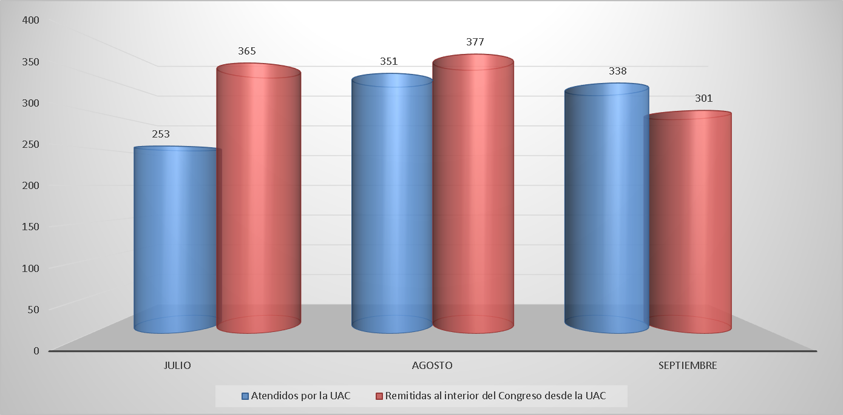 |  |  |  |  |  | 3805
Comparativo solicitudes de información pública atendidos desde la UAC y remitidas al interior del Congreso.

Del total de peticiones y solicitudes de acceso a la información pública recibidos en la UAC, 942 fueron respondidos por la Unidad Coordinadora de Atención Ciudadana del Congreso de la República y 1.043 fueron remitidas al interior del Congreso.

 | REPORTE SOLICITUDES DE ACCESO A LA INFORMACIÓN PÚBLICA. SOLICITUDES DE ACCESO A LA INFORMACIÓN PÚBLICA CONTESTADAS DESDE LA UNIDAD DE ATENCIÓN CIUDADANA DEL CONGRESO -UAC

 | SOLICITUDES DE ACCESO A LA INFORMACIÓN PÚBLICA CONTESTADAS DESDE LA UNIDAD DE ATENCIÓN CIUDADANA DEL CONGRESO -UAC
 | No. SOLICITUD | FECHA RADICACIÓN | No. RADICADO RESPUESTA | FECHA RESPUESTA | TIEMPO DE RESPUESTA
 | 1 | 2021-07-01 | UAC-CS-CV19-7323-2021 | 2021-06-29 | 4
 | 2 | 2021-07-01 | UAC-CS-CV19-7308-2021 | 2021-06-29 | 1
 | 3 | 2021-07-01 | UAC-CS-CV19-7309-2021 | 2021-06-29 | 1
 | 4 | 2021-07-01 | UAC-CS-CV19-7310-2021 | 2021-06-29 | 1
 | 5 | 2021-07-01 | UAC-CS-CV19-3726-2021 | 2021-06-29 | 0
 | 6 | 2021-07-01 | UAC-CS-CV19-3727-2021 | 2021-06-29 | 0
 | 7 | 2021-07-01 | UAC-CS-CV19-3728-2021 | 2021-06-29 | 0
 | 8 | 2021-07-01 | UAC-CS-CV19-7331-2021 | 2021-06-29 | 1
 | 9 | 2021-07-01 | UAC-CS-CV19-7336-2021 | 2021-06-30 | 0
 | 10 | 2021-07-01 | UAC-CS-CV19-7337-2021 | 2021-06-30 | 0
 | 11 | 2021-07-01 | UAC-CS-CV19-7338-2021 | 2021-06-30 | 0
 | 12 | 2021-07-01 | UAC-CS-CV19-7339-2021 | 2021-06-30 | 0
 | 13 | 2021-07-01 | UAC-CS-CV19-7340-2021 | 2021-06-30 | 0
 | 14 | 2021-07-01 | UAC-CS-CV19-7343-2021 | 2021-06-30 | 0
 | 15 | 2021-07-01 | UAC-CS-CV19-7344-2021 | 2021-06-30 | 0
 | 16 | 2021-07-01 | UAC-CS-CV19-7345-2021 | 2021-06-30 | 0
 | 17 | 2021-07-01 | UAC-CS-CV19-7351-2021 | 2021-07-01 | 0
 | 18 | 2021-07-01 | UAC-CS-CV19-7352-2021 | 2021-07-01 | 0
 | 19 | 2021-07-01 | UAC-CS-CV19-7353-2021 | 2021-07-01 | 0
 | 20 | 2021-07-01 | UAC-CS-CV19-7358-2021 | 2021-07-01 | 0
 | 21 | 2021-07-26 | UAC-CS-CV19-7380-2021 | 2021-07-01 | 4
 | 22 | 2021-07-01 | UAC-CS-CV19-7399-2021 | 2021-07-01 | 0
 | 23 | 2021-07-01 | UAC-CS-CV19-7407-2021 | 2021-07-01 | 0
 | 24 | 2021-07-02 | UAC-CS-CV19-7441-2021 | 2021-07-02 | 0
 | 25 | 2021-07-02 | UAC-CS-CV19-7442-2021 | 2021-07-02 | 0
 | 26 | 2021-07-02 | UAC-CS-CV19-7443-2021 | 2021-07-02 | 0
 | 27 | 2021-07-02 | UAC-CS-CV19.7456-2021 | 2021-07-02 | 0
 | 28 | 2021-07-02 | UAC-CS-CV19-7457-2021 | 2021-07-02 | 0
 | 29 | 2021-07-02 | UAC-CS-CV19-7458-2021 | 2021-07-02 | 0
 | 30 | 2021-07-02 | UAC-CS-CV19-7473-2021 | 2021-07-02 | 0
 | 31 | 2021-07-06 | UAC-CS-CV19-7575-2021 | 2021-07-06 | 0
 | 32 | 2021-07-06 | UAC-CS-CV19-7565-2021 | 2021-07-06 | 0
 | 33 | 2021-07-06 | UAC-CS-CV19-7578-2021 | 2021-07-06 | 0
 | 34 | 2021-07-06 | UAC-CS-CV19-7579-2021 | 2021-07-06 | 0
 | 35 | 2021-07-06 | UAC-CS-CV19-7580-2021 | 2021-07-06 | 0
 | 36 | 2021-07-06 | UAC-CS-CV19-7581-2021 | 2021-07-06 | 0
 | 37 | 0201-06-06 | UAC-CS-CV19-7615-2021 | 2021-07-06 | 0
 | 38 | 2021-07-06 | UAC-CS-CV19-7582-2021 | 2021-07-06 | 0
 | 39 | 2021-07-06 | UAC-CS-CV19-7583.2021 | 2021-07-06 | 0
 | 40 | 2021-07-02 | UAC-CS-CV19-7584.2021 | 2021-07-06 | 1
 | 41 | 2021-07-06 | UAC-CS-CV19-7585-2021 | 2021-07-06 | 0
 | 42 | 2021-07-02 | UAC-CS-CV19-7586-2021 | 2021-07-06 | 1
 | 43 | 2021-07-06 | UAC-CS-CV19-7587-2021 | 2021-07-06 | 0
 | 44 | 2021-07-05 | UAC-CS-CV19-7590-2021 | 2021-07-06 | 1
 | 45 | 2021-07-05 | UAC-CS-CV19-7599-2021 | 2021-07-06 | 1
 | 46 | 2021-07-05 | UAC-CS-CV19-7617-2021 | 2021-07-06 | 1
 | 47 | 2021-07-05 | UAC-CS-CV19-7622-2021 | 2021-07-06 | 1
 | 48 | 2021-07-07 | UAC-CS-CV19-7648-2021 | 2021-07-07 | 0
 | 49 | 2021-07-07 | UAC-CS.CV19-7651-2021 | 2021-07-07 | 0
 | 50 | 2021-07-07 | UAC-CS-CV19.7652-2021 | 2021-07-07 | 0
 | 51 | 2021-07-07 | UAC-CS-CV19-7653-2021 | 2021-07-07 | 0
 | 52 | 2021-07-07 | UAC-CS-CV19-7654-2021 | 2021-07-07 | 0
 | 53 | 2021-07-07 | UAC-CS-CV19-7655-2021 | 2021-07-07 | 0
 | 54 | 2021-06-25 | UAC-CS-CV19-7197-2021 | 2021-07-07 | 7
 | 55 | 2021-07-26 | UAC-CS-CV19-7658-2021 | 2021-07-07 | 7
 | 56 | 2021-07-26 | UAC-CS-CV19-7659-2021 | 2021-07-07 | 7
 | 57 | 2021-07-26 | UAC-CS-CV19-7660-2021 | 2021-07-07 | 7
 | 58 | 2021-07-26 | UAC-CS-CV19-7661-2021 | 2021-07-07 | 7
 | 59 | 2021-07-26 | UAC-CS-CV19-7662-2021 | 2021-07-07 | 7
 | 60 | 2021-07-26 | UAC-CS-CV19-7671-2021 | 2021-07-07 | 7
 | 61 | 2021-07-26 | UAC-CS-CV19-7672-2021 | 2021-07-07 | 7
 | 62 | 2021-07-26 | UAC-CS-CV19-7675-2021 | 2021-07-07 | 7
 | 63 | 2021-07-26 | UAC-CS-CV19-7676-2021 | 2021-07-07 | 7
 | 64 | 2021-06-27 | UAC-CS-CV19-7678-2021 | 2021-07-07 | 6
 | 65 | 2021-06-27 | UAC-CS-CV19-7679-2021 | 2021-07-07 | 6
 | 66 | 2021-07-07 | UAC-CS-CV19-7701-2021 | 2021-07-07 | 0
 | 67 | 2021-07-07 | UAC-CS-CV19-7702-2021 | 2021-07-07 | 0
 | 68 | 2021-06-30 | UAC-CS-CV19-7649-2021 | 2021-07-07 | 4
 | 69 | 2021-06-30 | UAC-CS-CV19-7650-2021 | 2021-07-07 | 4
 | 70 | 2021-06-30 | UAC-CS-CV19-7703-2021 | 2021-07-07 | 4
 | 71 | 2021-07-08 | UAC-CS-CV19-7707-2021 | 2021-07-08 | 0
 | 72 | 373103 | UAC-CS-CV19-7708-2021 | 2021-07-08 | 0
 | 73 | 2021-07-08 | UAC-CS-CV19-7709-2021 | 2021-07-08 | 0
 | 74 | 2021-07-08 | UAC-CS-CV19-7723-2021 | 2021-07-08 | 0
 | 75 | 2021-07-08 | UAC-CS-CV19-7749-2021 | 2021-07-08 | 0
 | 76 | 2021-07-08 | UAC-CS-CV19-7750-2021 | 2021-07-08 | 0
 | 77 | 2021-07-08 | UAC-CS-CV19-7751-2021 | 2021-07-08 | 0
 | 78 | 2021-07-08 | UAC-CS-CV19-7752-2021 | 2021-07-08 | 0
 | 79 | 2021-07-09 | UAC-CS-CV19-7753-2021 | 2021-07-09 | 0
 | 80 | 2021-07-08 | UAC-CS-CV19-7758-2021 | 2021-07-08 | 0
 | 81 | 2021-07-08 | UAC-CS-CV19-7793-2021 | 2021-07-08 | 0
 | 82 | 2021-07-09 | UAC-CS-CV19-7805-2021 | 2021-07-09 | 0
 | 83 | 2021-07-09 | UAC-CS-CV19-7806-2021 | 2021-07-09 | 0
 | 84 | 2021-07-09 | UAC-CS-CV19.7807-2021 | 2021-07-09 | 0
 | 85 | 2021-07-10 | UAC-CS-CV19-7808-2021 | 2021-07-10 | 0
 | 86 | 2021-07-10 | UAC-CS-CV19-.7809-2021 | 2021-07-10 | 0
 | 87 | 2021-07-03 | UAC-CS-CV19-7825-2021 | 2021-07-11 | 4
 | 88 | 2021-07-07 | UAC-CS-CV19-7833-2021 | 2021-07-12 | 3
 | 89 | 2021-07-12 | UAC-CS-CV19-7841-2021 | 2021-07-12 | 0
 | 90 | 2021-07-12 | UAC-CS-CV19-7842-2021 | 2021-07-12 | 0
 | 91 | 2021-07-12 | UAC-CS-CV19-7843-2021 | 2021-07-12 | 0
 | 92 | 2021-07-12 | UAC-CS-CV19-7844-2021 | 2021-07-11 | 0
 | 93 | 2021-07-12 | UAC-CS-CV19-7845-2021 | 2021-07-12 | 0
 | 94 | 2021-07-13 | UAC-CS-CV19-7846-2021 | 2021-07-13 | 0
 | 95 | 2021-07-08 | UAC-CS-CV19-7859-2021 | 2021-07-12 | 2
 | 96 | 2021-07-12 | UAC-CS-CV19-7860-2021 | 2021-07-12 | 0
 | 97 | 2021-07-12 | UAC-CS-CV19-7861-2021 | 2021-07-12 | 0
 | 98 | 2021-07-12 | UAC-CS-CV19-7862-2021 | 2021-07-12 | 0
 | 99 | 2021-07-12 | UAC-CS-CV19-7872-2021 | 2021-07-12 | 0
...
 | SOLICITUDES DE ACCESO A LA INFORMACIÓN PÚBLICA CONTESTADAS DESDE LA UNIDAD DE ATENCIÓN CIUDADANA DEL CONGRESO -UAC
 | 935 | 2021-09-30 | UAC-CS-CV19-11301-2021 | 2021-09-30 | 0
 | 936 | 2021-09-30 | UAC-CS-CV19-11302-2021 | 2021-09-30 | 0
 | 937 | 2021-09-30 | UAC-CS-CV19-11303-2021 | 2021-09-30 | 0
 | 938 | 2021-09-30 | UAC-CS-CV19-11304-2021 | 2021-09-30 | 0
 | 939 | 2021-09-30 | UAC-CS-CV19-11380-2021 | 2021-10-01 | 0
 | 940 | 2021-09-30 | UAC-CS-CV19-11381-2021 | 2021-10-01 | 0
 | 941 | 2021-09-30 | UAC-CS-CV19-11382-2021 | 2021-10-01 | 0
 | 942 | 2021-09-30 | UAC-CS-CV19-11383-2021 | 2021-10-01 | 0
 | TOTAL PQRSD CONTESTADAS DESDE LA UAC |  |  | 942

 |  | 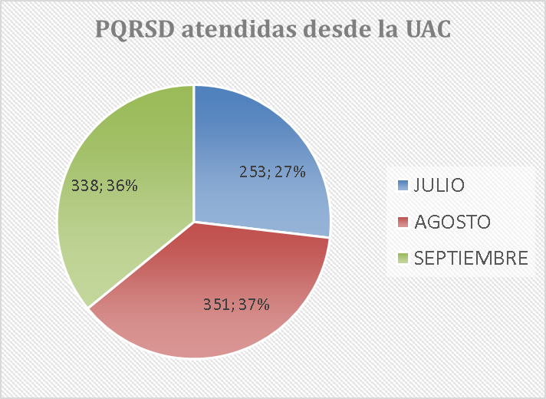

 | SOLICITUDES DE ACCESO A LA INFORMACIÓN PÚBLICA REMITIDAS A DEPENDENCIAS DE SENADO
 | No. SOLICITUD | FECHA RADICACIÓN | No. RADICADO INFORME AL PETICIONARIO DE LA REMISIÓN | FECHA INFORMACIÓN TRASLADO | TIEMPO DE REMISIÓN E INFORME AL PETICIONARIO DE LA REMISIÓN
 | 1 | 2021-07-01 | UAC-CS-CV19-7329-2021 | 2021-06-29 | 1
 | 2 | 2021-07-01 | UAC-CS-CV19-7332-2021 | 2021-06-29 | 1
 | 3 | 2021-07-01 | UAC-CS-CV19-7334-2021 | 2021-06-29 | 1
 | 4 | 2021-07-01 | UAC-CS-CV19-7341-2021 | 2021-06-29 | 2
 | 5 | 2021-07-01 | UAC-CS-CV19-7346-2021 | 2021-06-29 | 2
 | 6 | 2021-07-01 | UAC-CS-CV19-7348-2021 | 2021-06-29 | 2
 | 7 | 2021-07-01 | UAC-CS-CV19-7237-2021 | 2021-06-24 | 0
...
 | 1036 | 2021-09-30 | UAC-CS-CV19-11335-2021 | 2021-09-30 | 0
 | 1037 | 2021-09-30 | UAC-CS-CV19-11337-2021 | 2021-09-30 | 0
 | 1038 | 2021-09-30 | UAC-CS-CV19-11338-2021 | 2021-09-30 | 0
 | 1039 | 2021-09-30 | UAC-CS-CV19-11341-2021 | 2021-09-30 | 0
 | 1040 | 2021-09-30 | UAC-CS-CV19-11343-2021 | 2021-09-30 | 0
 | 1041 | 2021-09-30 | UAC-CS-CV19-11345-2021 | 2021-09-30 | 0
 | 1042 | 2021-09-30 | UAC-CS-CV19-11388-2021 | 2021-10-01 | 1
 | 1043 | 2021-09-30 | UAC-CS-CV19-11390-2021 | 2021-10-01 | 1
 | TOTAL PQRSD REMITIDAS AL INTERIOR DEL CONGRESO |  |  |  | 1,043

